Worksheet
 |  |  |  |  | 8 (812) 565 05 34 |  |  | sales@miniworks.ru
 |  |  |  |  | Тула |  |  | отдел продаж
 |  |  | Адрес |  |  |  |  | Режим работы
 |  |  | Санкт-Петербург, улица Маршала Новикова, 28Е |  |  |  |  | Пн – Пт: с 8:00 до 18:00
С09-16КС
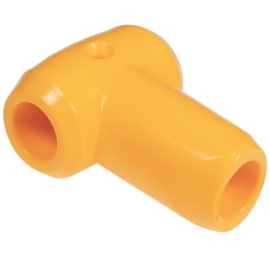 |  | 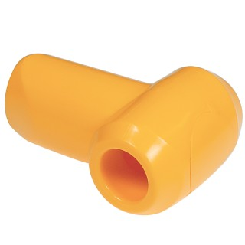 |  | 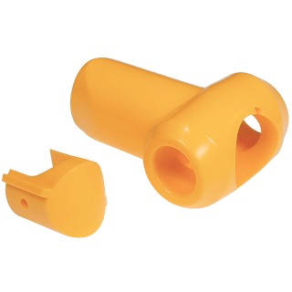 |  | 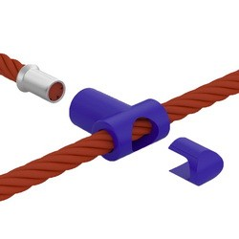 |  | 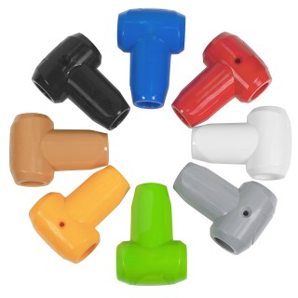
Артикул |  | Цвет |  | от 10000 | от 5000 | от 1000 | от 500 | от 100 | розница | Наличие на 15.09.2026
С09-16ЧС |  | черный |  | 59.50р. | 62.90р. | 69.70р. | 83.50р. | 92.00р. | 120.00р. | 8576
С09-16КС |  | красный |  | 59.50р. | 62.90р. | 69.70р. | 83.50р. | 92.00р. | 120.00р. | 3025
С09-16ЖС |  | желтый |  | 59.50р. | 62.90р. | 69.70р. | 83.50р. | 92.00р. | 120.00р. | 8682
С09-16СЛС |  | салатовый |  | 59.50р. | 62.90р. | 69.70р. | 83.50р. | 92.00р. | 120.00р. | 2358
С09-16СНС |  | синий |  | 59.50р. | 62.90р. | 69.70р. | 83.50р. | 92.00р. | 120.00р. | 2285
С09-16БЖС |  | бежевый |  | 59.50р. | 62.90р. | 69.70р. | 83.50р. | 92.00р. | 120.00р. | 1425
С09-16БС |  | белый |  | 59.50р. | 62.90р. | 69.70р. | 83.50р. | 92.00р. | 120.00р. | 3174
С09-16СС |  | серый |  | 59.50р. | 62.90р. | 69.70р. | 83.50р. | 92.00р. | 120.00р. | 5707
С09-16ОС |  | оранжевый |  | 59.50р. | 62.90р. | 69.70р. | 83.50р. | 92.00р. | 120.00р. | 633
 | Все цены указаны в рублях и включают в себя НДС. Все цены указаны при условии 100% предоплаты и действительны в течение 5 дней. Все цены указаны при условии самовывоза продукции со склада в г. Тула (для иногородних клиентов доставка до склада ТК в г. Тула бесплатна). Все цены указаны за стандартный цвет для каждого вида изделия (изменение цвета на любой из предлагаемой палитры +20% к стоимости, изменение цвета на любой по системе RAL +50% к стоимости). О возможных сроках поставки заказного товара, необходимо уточнять заранее

